공사완료 보고서
공사완료 보고서
업 체 명 | ㈜수안이엔지 |  | 공사일자 | 2025.07.22
공 사 명 | [ESPR:93052303]사택 102동 지하 1층 1-2 라인 계단 난간 보강 |  | 제출일자 | 2025.08.11
작업사진 (전) | 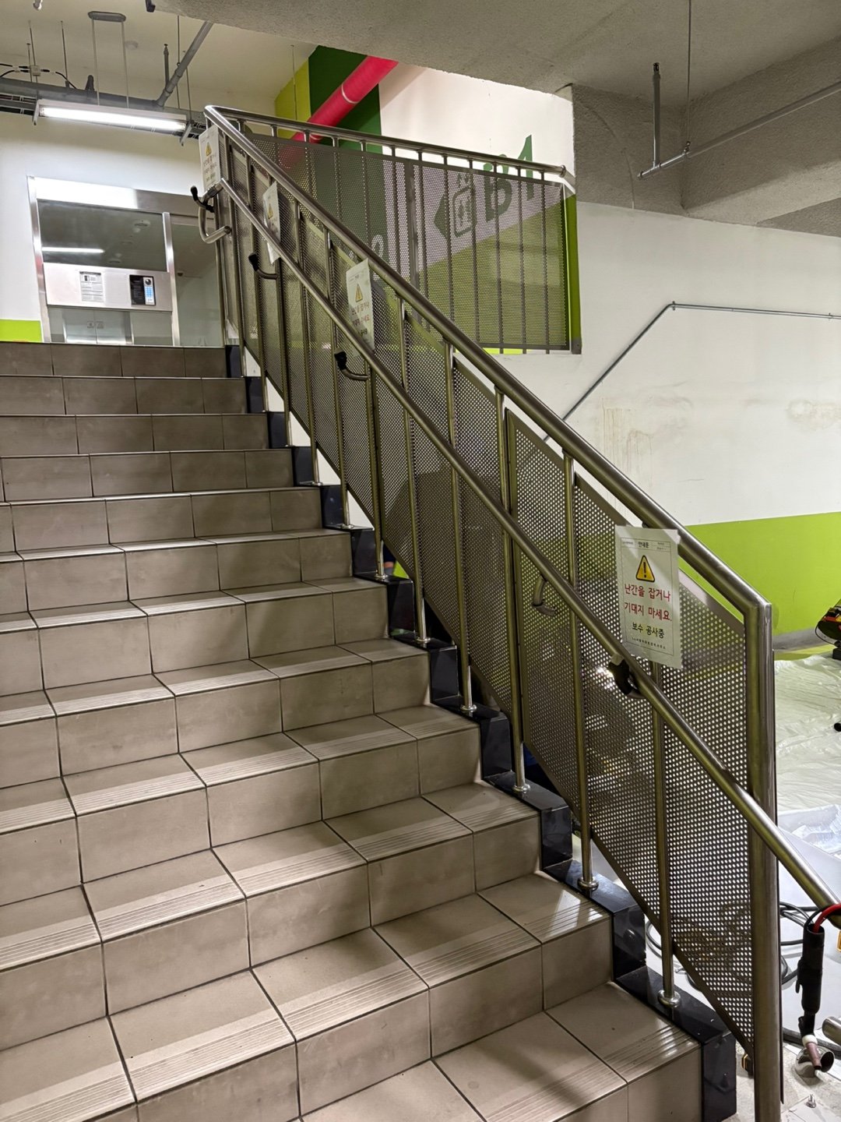

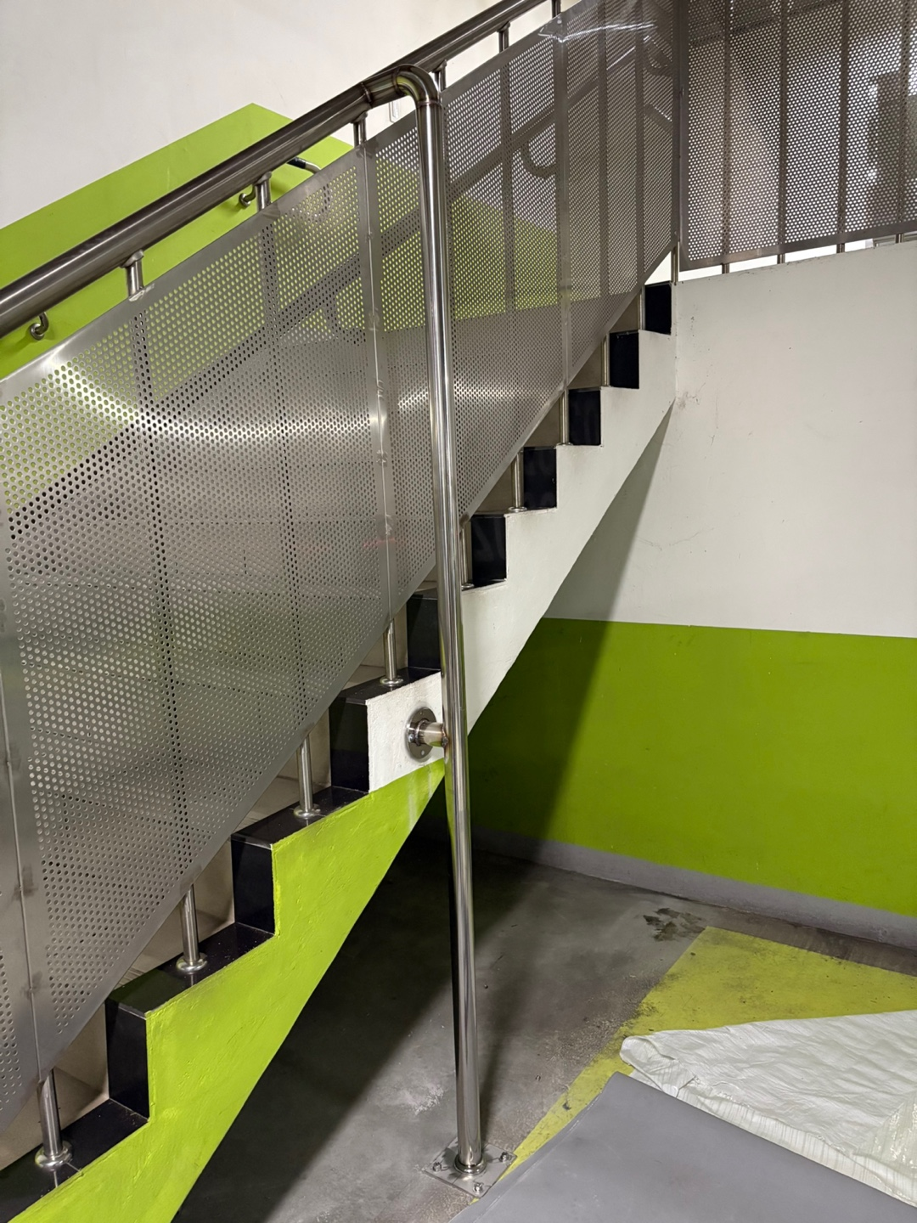
내 용 | 공사 전 난간대 사진
작업사진 (중) | 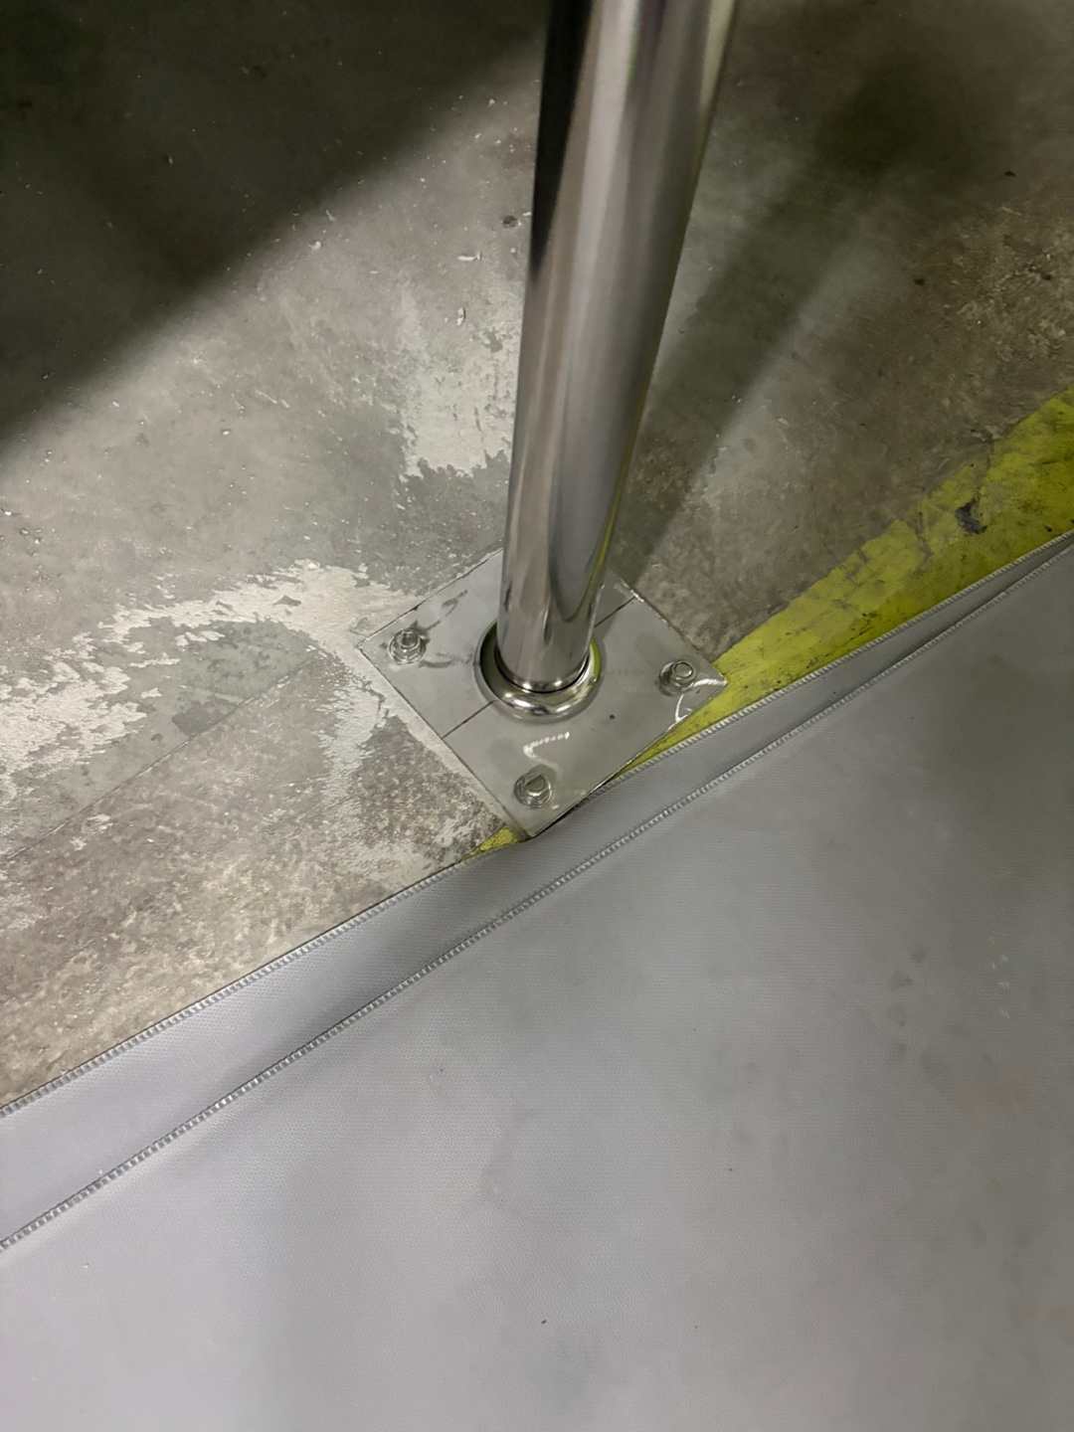 | 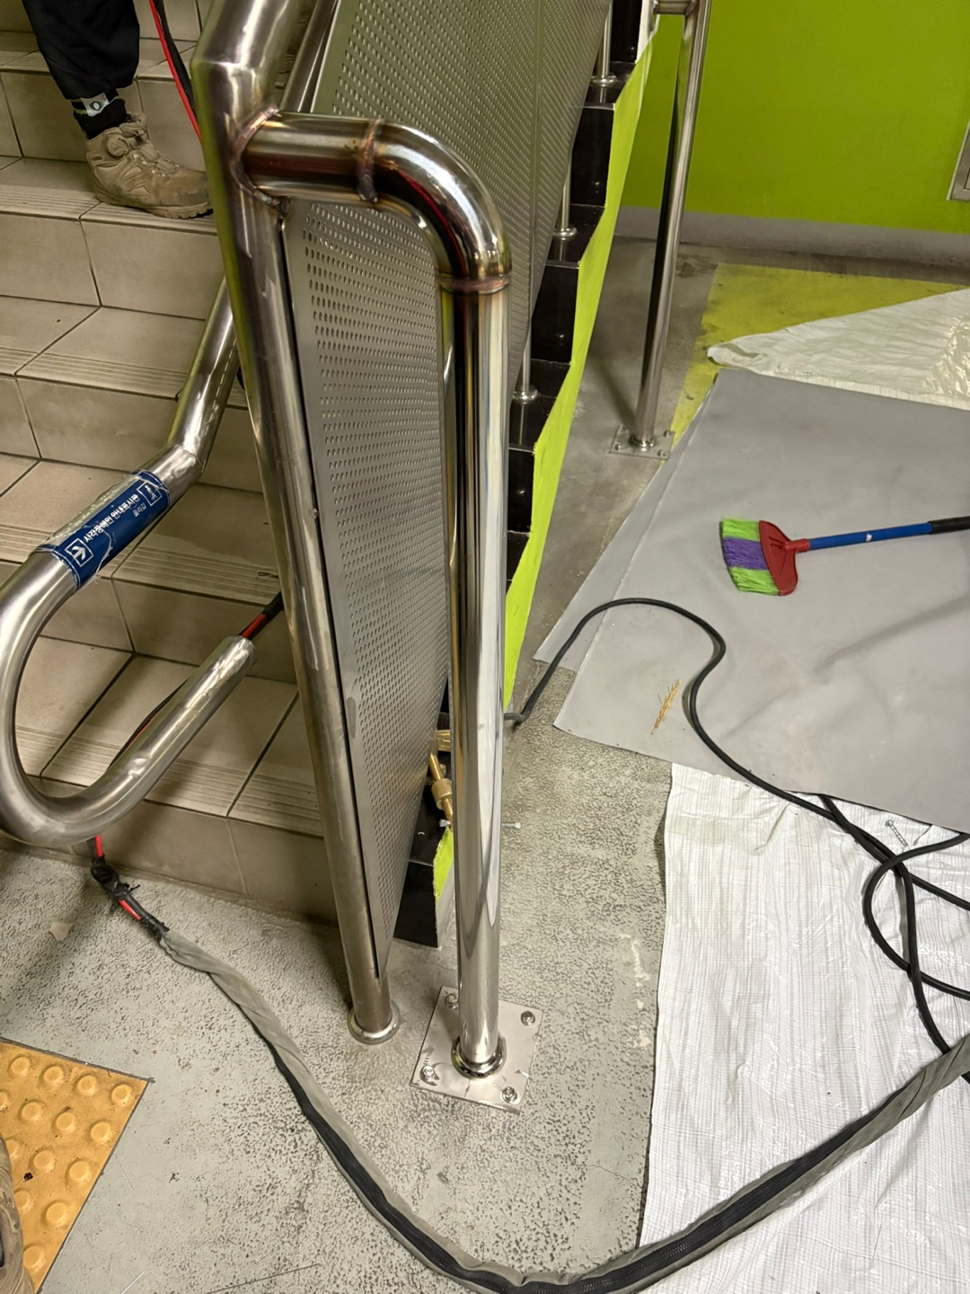

내 용 | 난간대 지지대 설치 | 난간대 지지대 설치 |  | 난간대 지지대 설치
작업사진 (후) | 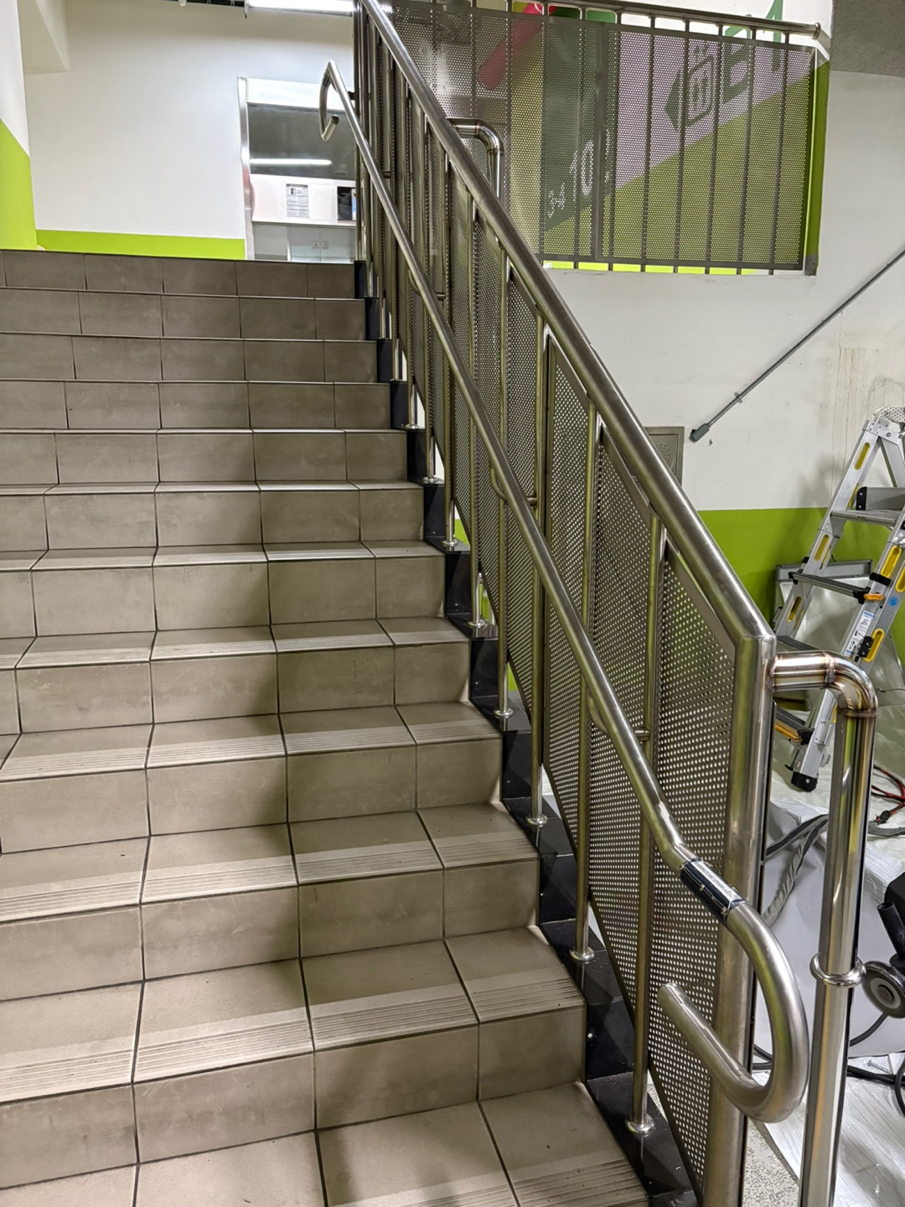 | 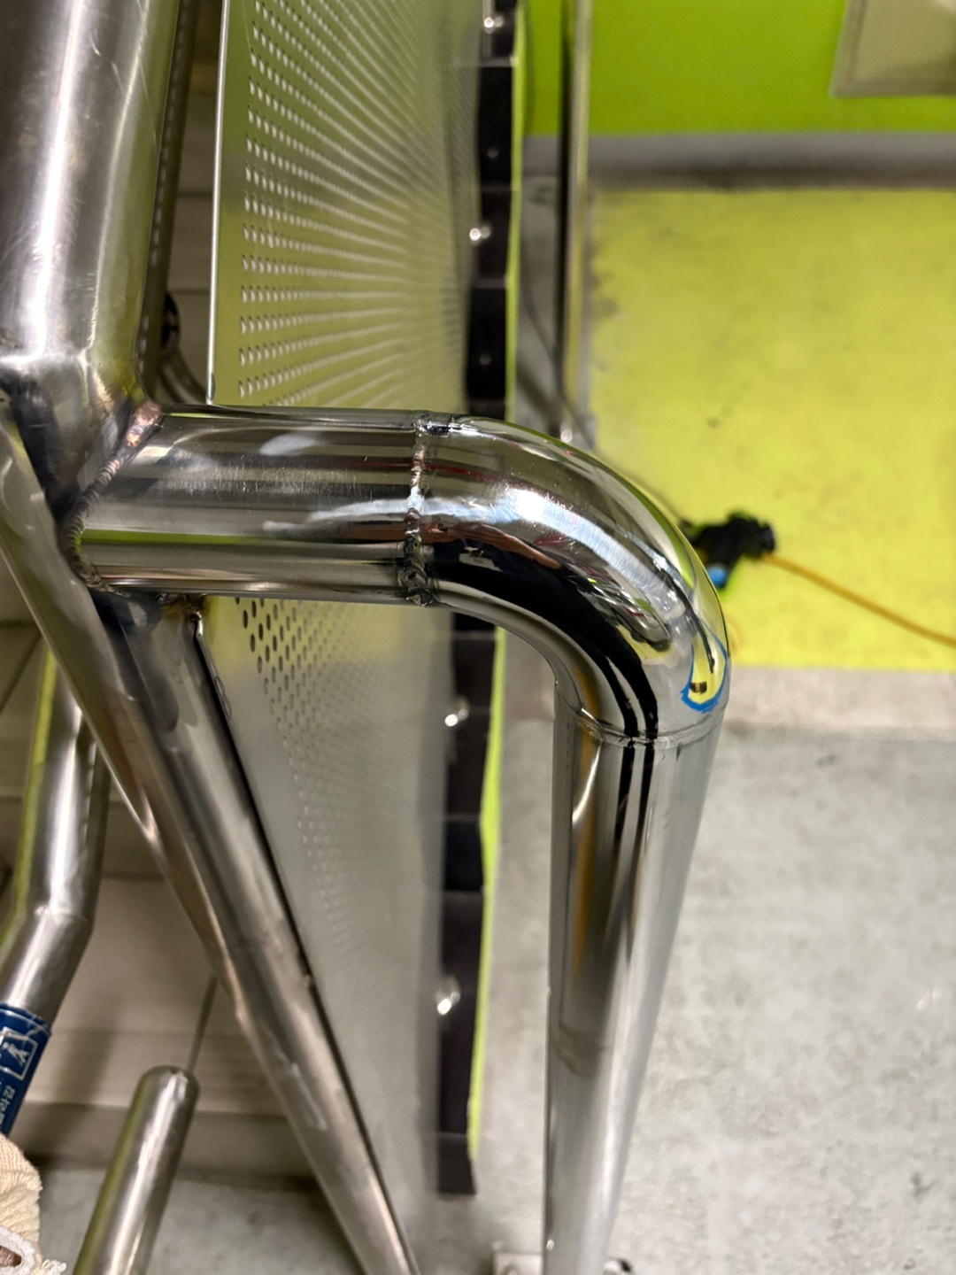 |  | 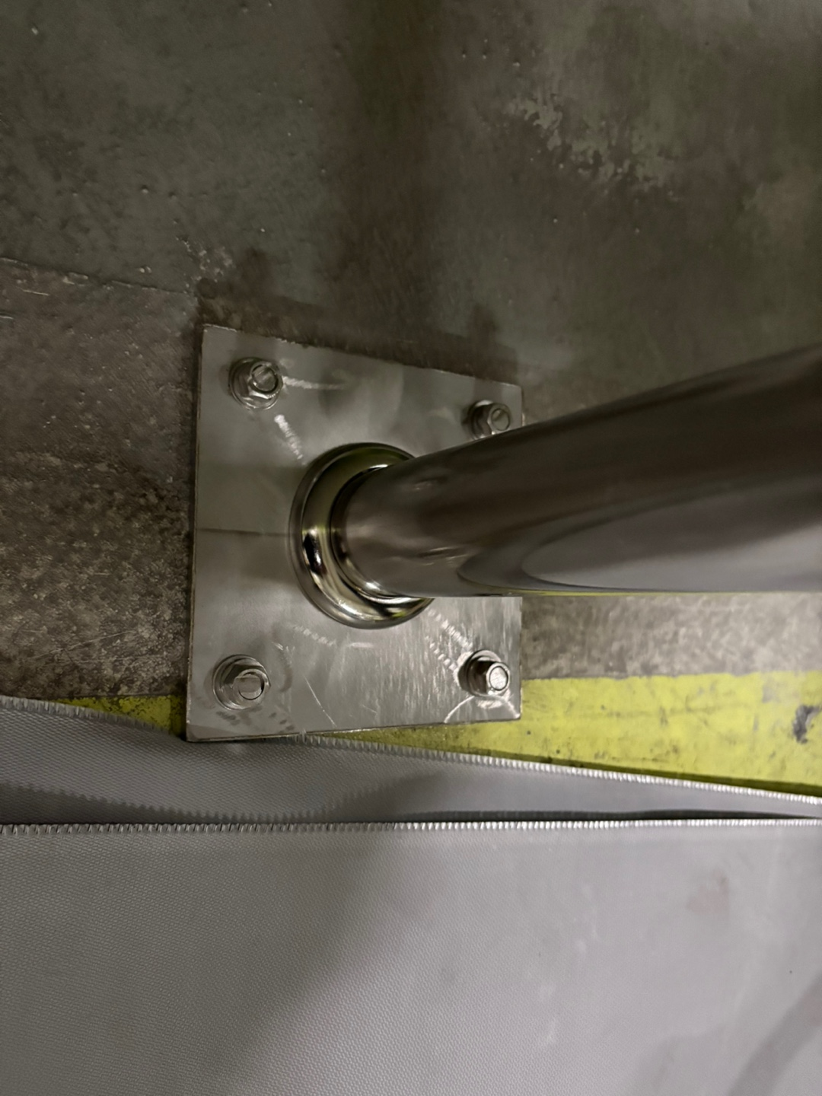

내 용 | 계단쪽 난간 용접 보수 완료 | 용접 부위 브러싱 작업 완료 |  | 용접 부위 브러싱 작업 완료

